Sheet1
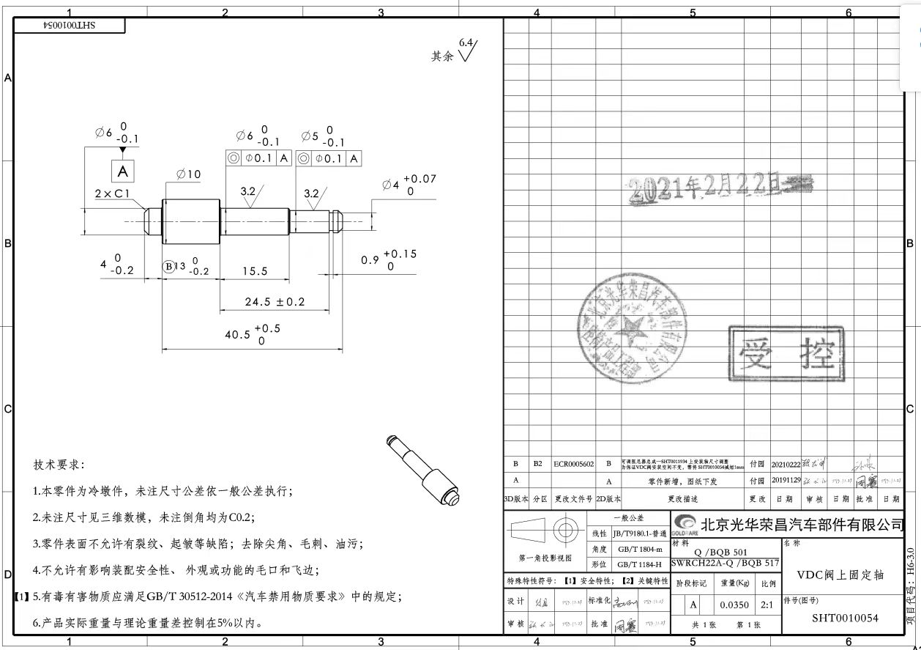
序号 | 车型 | 采购工厂 | 供应商 | 零件号 | 物料名称 | 计量单位 | 未税价 |  | 材料 |  |  |  |  | 工序
 |  |  |  |  |  |  |  | 材质 | 毛重 | 净重 | 材料单价-未税 | 废铁单价 | 材料费 | 工序 | 拆解工时费(元/h) | 拆解工时费(元/s) | 拆解工时s | 工序费 | 包装 | 运费 | 管理费 | 财务费 | 利润 | 合计 | 政锦最终价格
1 |  | 河北工厂 | 霸州政锦 | SHT0013109 | VDC阀下支架轴 | 件 |  | 20# | 0.0181398 | 0.0113 | 5 | 2 | 0.0770194 | 断料 | 20 | 0.01 | 8 | 0.04 | 1% | 2% | 1% | 3% | 5%
 |  |  |  |  |  |  |  |  |  |  |  |  |  | 车床 | 30 | 0.01 | 10 | 0.08
 |  |  |  |  |  |  |  |  |  |  |  |  |  | 挑槽 | 30 | 0.01 | 5 | 0.04
 |  |  |  |  |  |  |  |  |  |  |  |  |  | 倒角 | 30 | 0.01 | 10 | 0.08

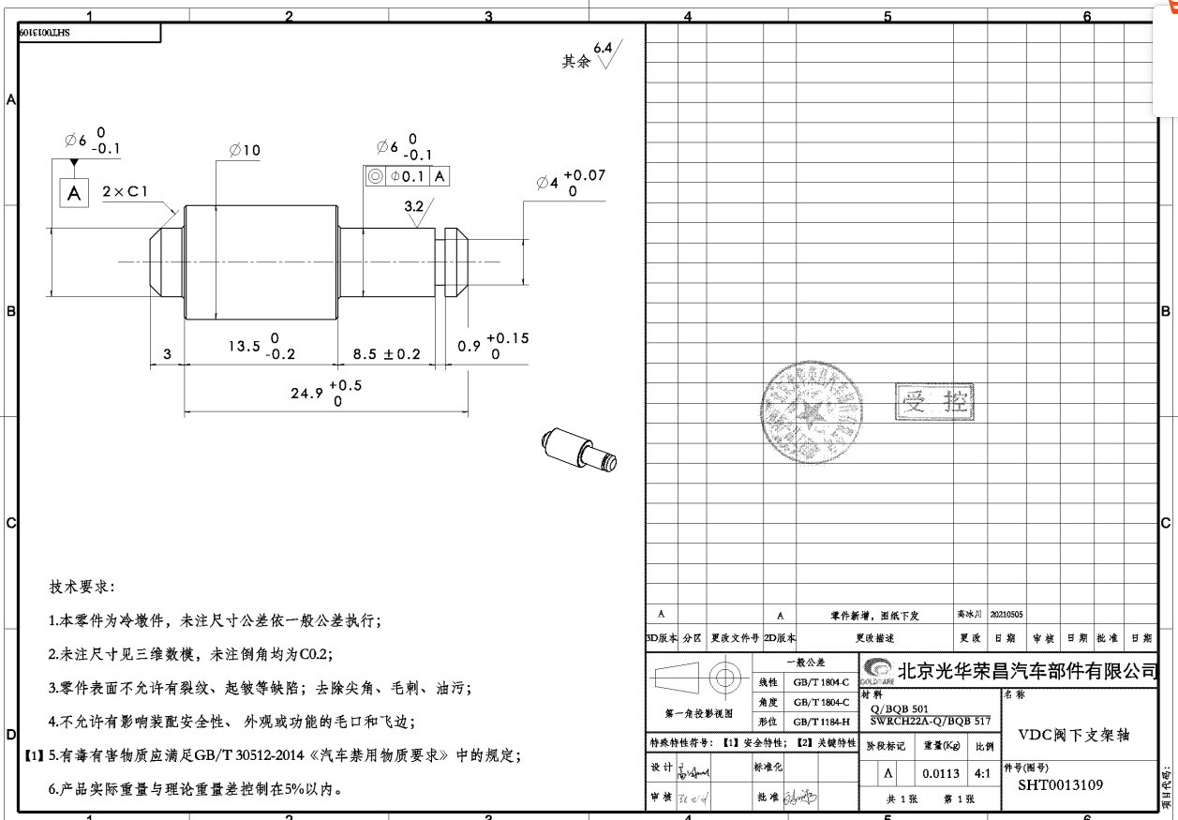
 |  |  |  |  |  |  |  | 合计 |  |  |  |  | 0.0770194 |  |  |  |  | 0.25 | 0.0032979717778 | 0.0065959435556 | 0.0032979717778 | 0.0098939153333 | 0.016489858889 | 0.3694 | 0.4
1 |  | 河北工厂 | 霸州政锦 | SHT0010054 | VDC阀上固定轴 | 件 |  | 20# | 0.028382 | 0.035 | 5 | 2 | 0.155146 | 断料 | 20 | 0.01 | 8 | 0.04 | 1% | 2% | 1% | 3% | 5%
 |  |  |  |  |  |  |  |  |  |  |  |  |  | 车床 | 30 | 0.01 | 15 | 0.13
 |  |  |  |  |  |  |  |  |  |  |  |  |  | 挑槽 | 30 | 0.01 | 5 | 0.04
 |  |  |  |  |  |  |  |  |  |  |  |  |  | 倒角 | 30 | 0.01 | 10 | 0.08

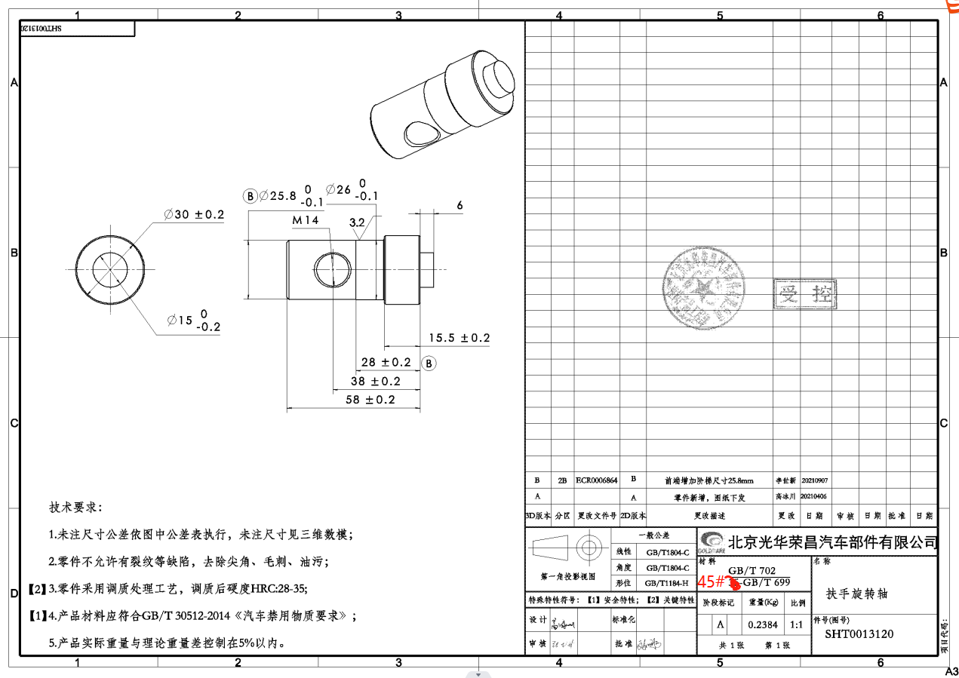
 |  |  |  |  |  |  |  | 合计 |  |  |  |  | 0.155146 |  |  |  |  | 0.29 | 0.0044959044444 | 0.0089918088889 | 0.0044959044444 | 0.013487713333 | 0.022479522222 | 0.5035 | 0.55
1 |  | 河北工厂 | 霸州政锦 | SHT0013120 | 扶手旋转轴 | 件 |  | 45# | 0.3637215 | 0.2384 | 5 | 2 | 1.5679645 | 断料 | 20 | 0.01 | 30 | 0.17 | 1% | 2% | 1% | 3% | 5%
 |  |  |  |  |  |  |  |  |  |  |  |  |  | 车床 | 30 | 0.01 | 30 | 0.25
 |  |  |  |  |  |  |  |  |  |  |  |  |  | 打孔 | 15 | 0.00 | 60 | 0.25
 |  |  |  |  |  |  |  |  |  |  |  |  |  | 铰孔 | 30 | 0.01 | 20 | 0.17
 |  |  |  |  |  |  |  |  |  |  |  |  |  | 攻丝 | 15 | 0.00 | 30 | 0.13
 |  |  |  |  |  |  |  |  |  |  |  |  |  | 倒角 | 30 | 0.01 | 10 | 0.08
 |  |  |  |  |  |  |  | 合计 |  |  |  |  | 1.5679645 |  |  |  |  | 1.04 | 0.026096311667 | 0.052192623333 | 0.026096311667 | 0.078288935 | 0.13048155833 | 2.9228 | 2.9
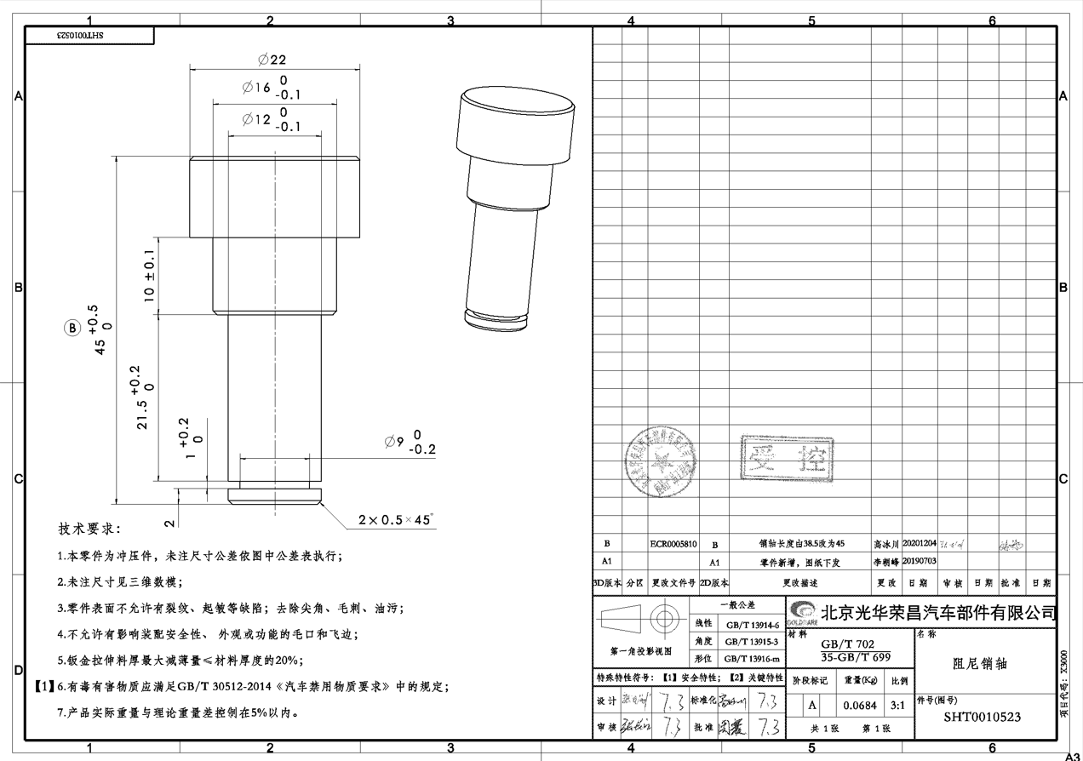
1 |  | 河北工厂 | 霸州政锦 | SHT0010523 | 阻尼销轴 | 件 |  | 35# | 0.13886202 | 0.0684 | 5 | 2 | 0.55338606 | 断料 | 20 | 0.01 | 22 | 0.12 | 1% | 2% | 1% | 3% | 5%
 |  |  |  |  |  |  |  |  |  |  | 1S车4mm |  |  | 车床 | 30 | 0.01 | 16 | 0.13
 |  |  |  |  |  |  |  |  |  |  |  |  |  | 挑槽 | 30 | 0.01 | 5 | 0.04
 |  |  |  |  |  |  |  |  |  |  |  |  |  | 倒角 | 30 | 0.01 | 15 | 0.13

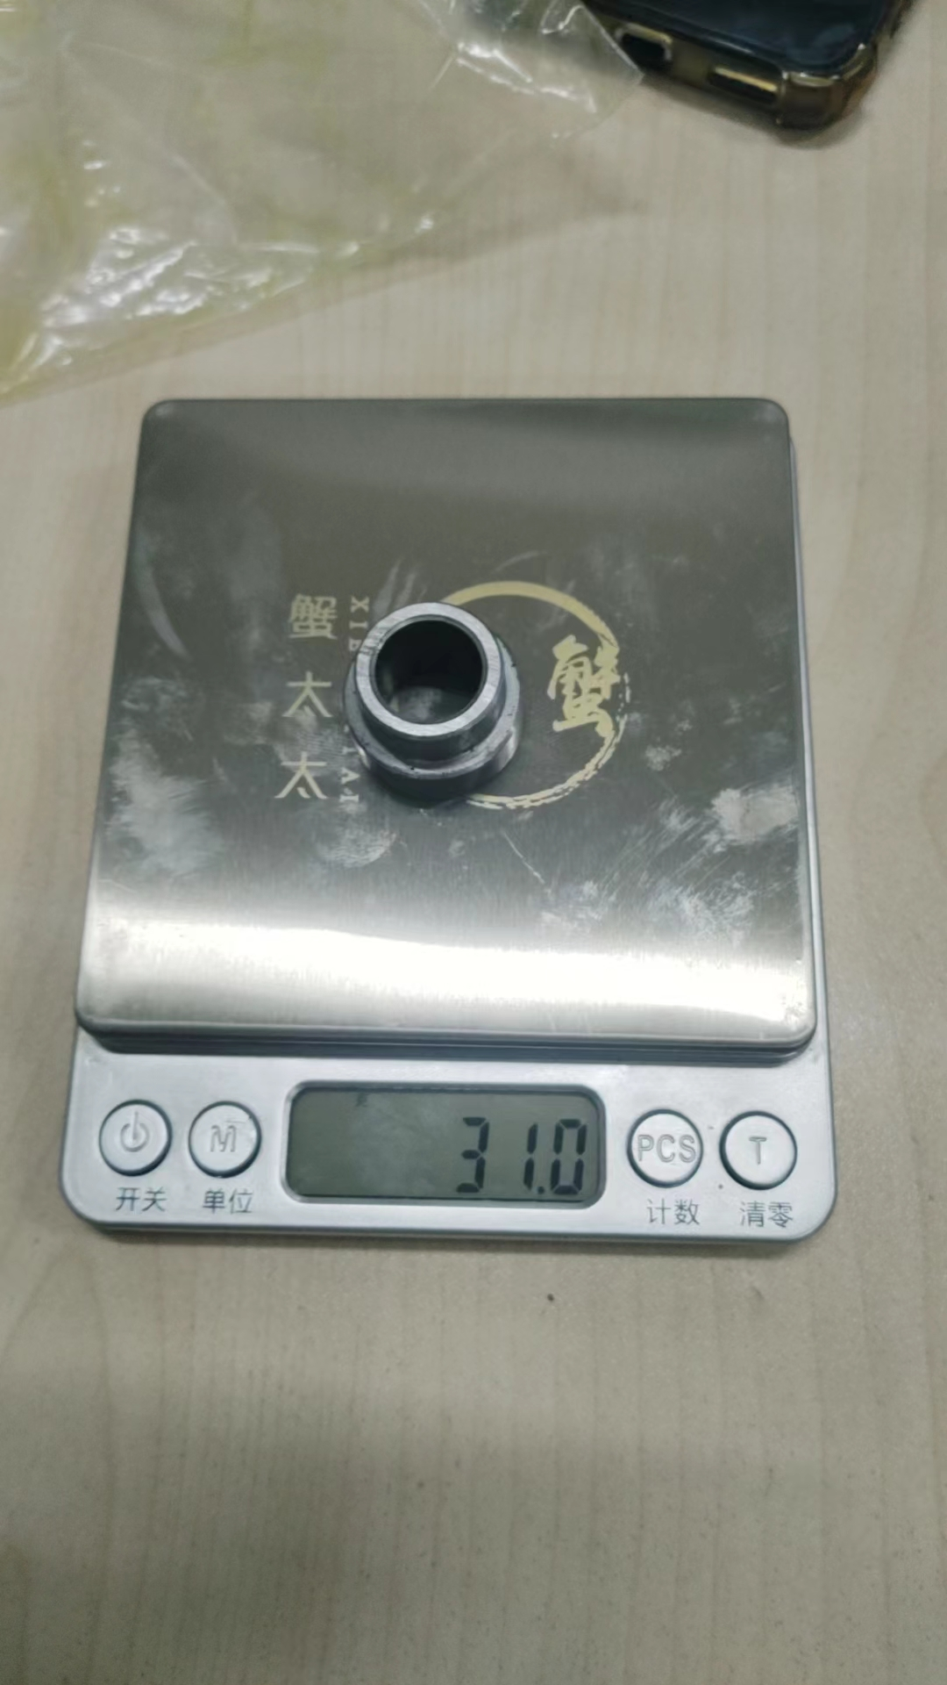
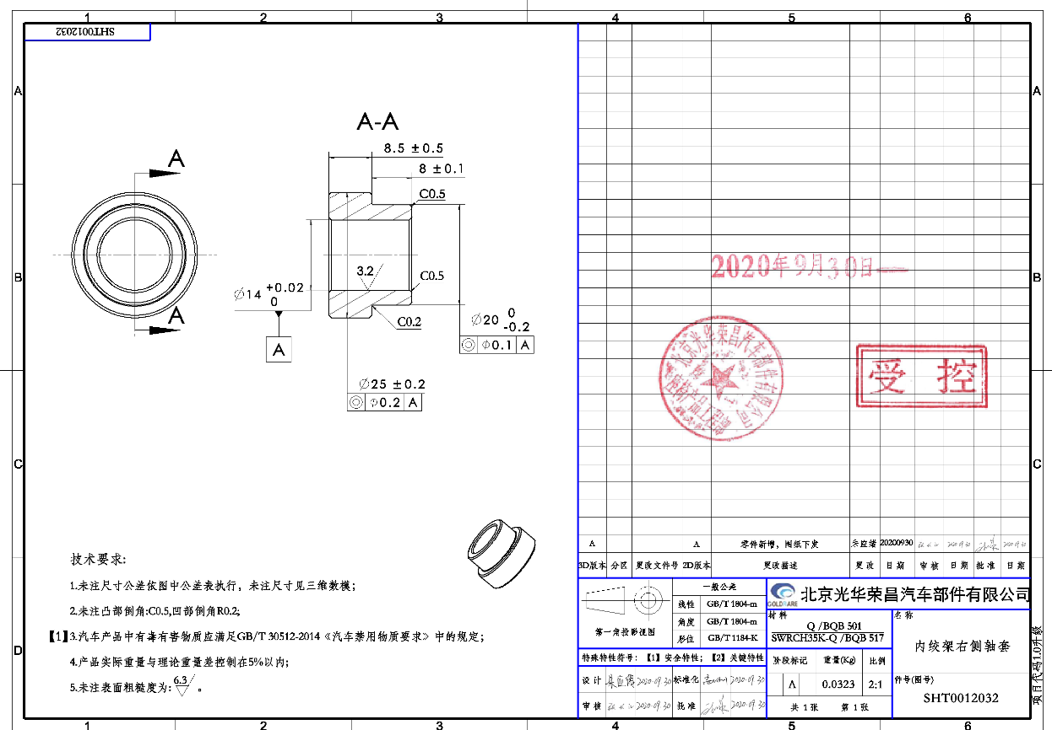
 |  |  |  |  |  |  |  | 合计 |  |  |  |  | 0.55338606 |  |  |  |  | 0.42 | 0.0097352494889 | 0.019470498978 | 0.0097352494889 | 0.029205748467 | 0.048676247444 | 1.0903
5 |  |  | 河北工厂 | SHT0012032 | 内绞架右侧轴套 | 件 |  | 45# | 0.04760613 | 0.031 | 5 | 2 | 0.20481839 | 断料 | 20 | 0.01 | 25 | 0.14 | 1% | 2% | 1% | 3% | 5%
 |  |  |  |  |  |  |  |  |  |  |  |  |  | 车床 | 30 | 0.01 | 15 | 0.13
 |  |  |  |  |  |  |  |  |  |  |  |  |  | 倒角 | 30 | 0.01 | 10 | 0.08

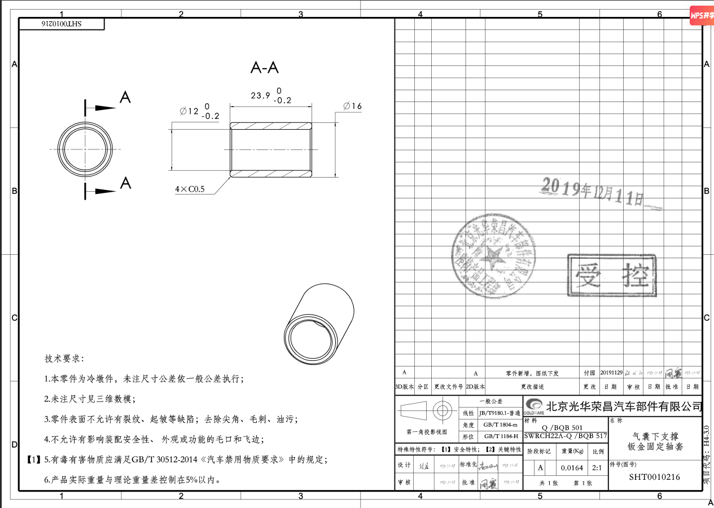
 |  |  |  |  |  |  |  | 合计 |  |  |  |  | 0.20481839 |  |  |  |  | 0.35 | 0.0055204061222 | 0.011040812244 | 0.0055204061222 | 0.016561218367 | 0.027602030611 | 0.61828548569
5 |  |  | 河北工厂 | SHT0010216 | 气囊下支撑钣金固定轴套 | 件 |  | SWRCH22A | 0.017538192 | 0.0164 | 5 | 2 | 0.085414576 | 断料 | 20 | 0.01 | 15 | 0.08 | 1% | 2% | 1% | 3% | 5%
 |  |  |  |  |  |  |  |  |  |  |  |  |  | 铰孔 | 30 | 0.01 | 20 | 0.17
 |  |  |  |  |  |  |  |  |  |  |  |  |  | 倒角 | 30 | 0.01 | 20 | 0.17

 |  |  |  |  |  |  |  | 合计 |  |  |  |  | 0.085414576 |  |  |  |  | 0.42 | 0.0050208124267 | 0.010041624853 | 0.0050208124267 | 0.01506243728 | 0.025104062133 | 0.56233099179

